Cover
User System |  |  |  | Process | Function Name
 |  |  |  | Screen Design | Category Management

 | 1. | Overview
 |  | Tài liệu này mô tả thiết kế màn hình của module Category Management, module này nhằm quản lý thông tin chung về các danh mục mặc định và các danh mục do người dùng thêm vào trong web quản lý chi tiêu

Category Management Screen

Click Save/Cancel button
Create Category dialog appear
Click "Add Category" button

Edit Category Confirm dialog appear
Click "Save Category" button

Delete Category Confirm dialog Popup
Click "Delete Category" button

 | 2. | Screen list

 |  | No | Screen ID |  |  | Screen Name
 |  | 1 | SCR_US_001 |  |  | View Category List
 |  | 2 | SCR_US_002 |  |  | Create Category
 |  | 3 | SCR_US_003 |  |  | Delete Category
 |  | 4 | SCR_US_004 |  |  | Update Category

View List Category
User System |  |  |  | Process |  | Screen ID |  |  | Screen Name | Created By | Created Date | Approved Date
 |  |  |  | Screen Design |  | SCR_US_001 |  |  | View Category List | TNLinh | 22/05/2025 | 23/05/2025

1. Overview
 | Tại màn hình này hiển thị list category hiện có

2. Screen Design
 | 2.1. Screen Detail Image
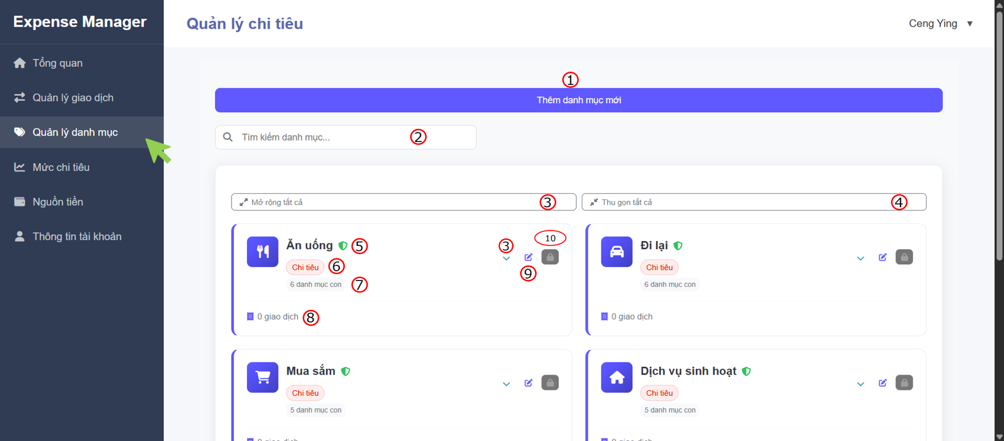
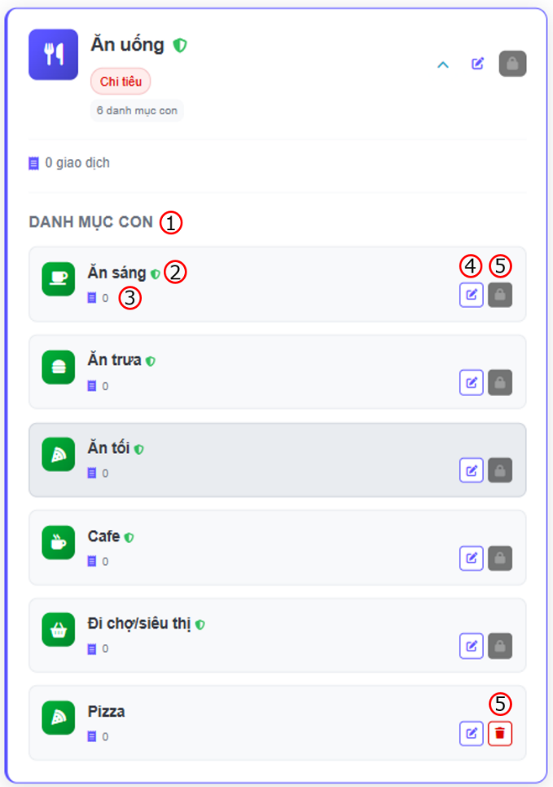



 |  | Screen item

 |  | Item | Display |  | Type |  | I/O | Operation
 |  | Danh mục cha
 |  | (1) | Create Button |  | Button |  | I | Hiện form để tạo danh mục mới
 |  | (2) | Search bar |  | Input |  | I | Người dùng nhập tên thư mục, trang sẽ tiến hành tìm kiếm theo từng ký tự được nhập vào
 |  | (3) | Extend folders |  | Button |  | I | Hiển thị toàn bộ các danh mục con bên trong danh mục cha
 |  | (4) | Shrink folders |  | Button |  | I | Thu lại list danh mục con
 |  | (5) | Category parent title |  | Label |  | O | Hiển thị tiêu đề của danh mục cha
 |  | (6) | Type of category |  | Text |  | O | Hiển thị kiểu giao dịch là chi tiêu hay thu nhập
 |  | (7) | Total child category |  | Text |  | O | Hiển thị tổng các danh mục con
 |  | (8) | Total transaction in child category |  | Text |  | O | Hiển thị tổng giao dịch của danh mục con
 |  | (9) | Edit button |  | Button |  | I | Hiển thị form edit danh mục cha
 |  | (10) | Delete button |  | Button |  | I | Hiển thị dialog xác nhận việc xóa danh mục
 |  | Danh mục con
 |  | (1) | Heading |  | Text |  | O | Đề mục danh mục con
 |  | (2) | Category child title |  | Text |  | O | Hiển thị tên thư mục con
 |  | (3) | Total transaction in child category |  | Text |  | O | Hiển thị tổng giao dịch của danh mục con
 |  | (4) | Edit button |  | Button |  | I | Hiển thị form edit danh mục con
 |  | (5) | Delete button |  | Button |  | I | Hiển thị dialog xác nhận việc xóa danh mục con

3. Activity Diagram

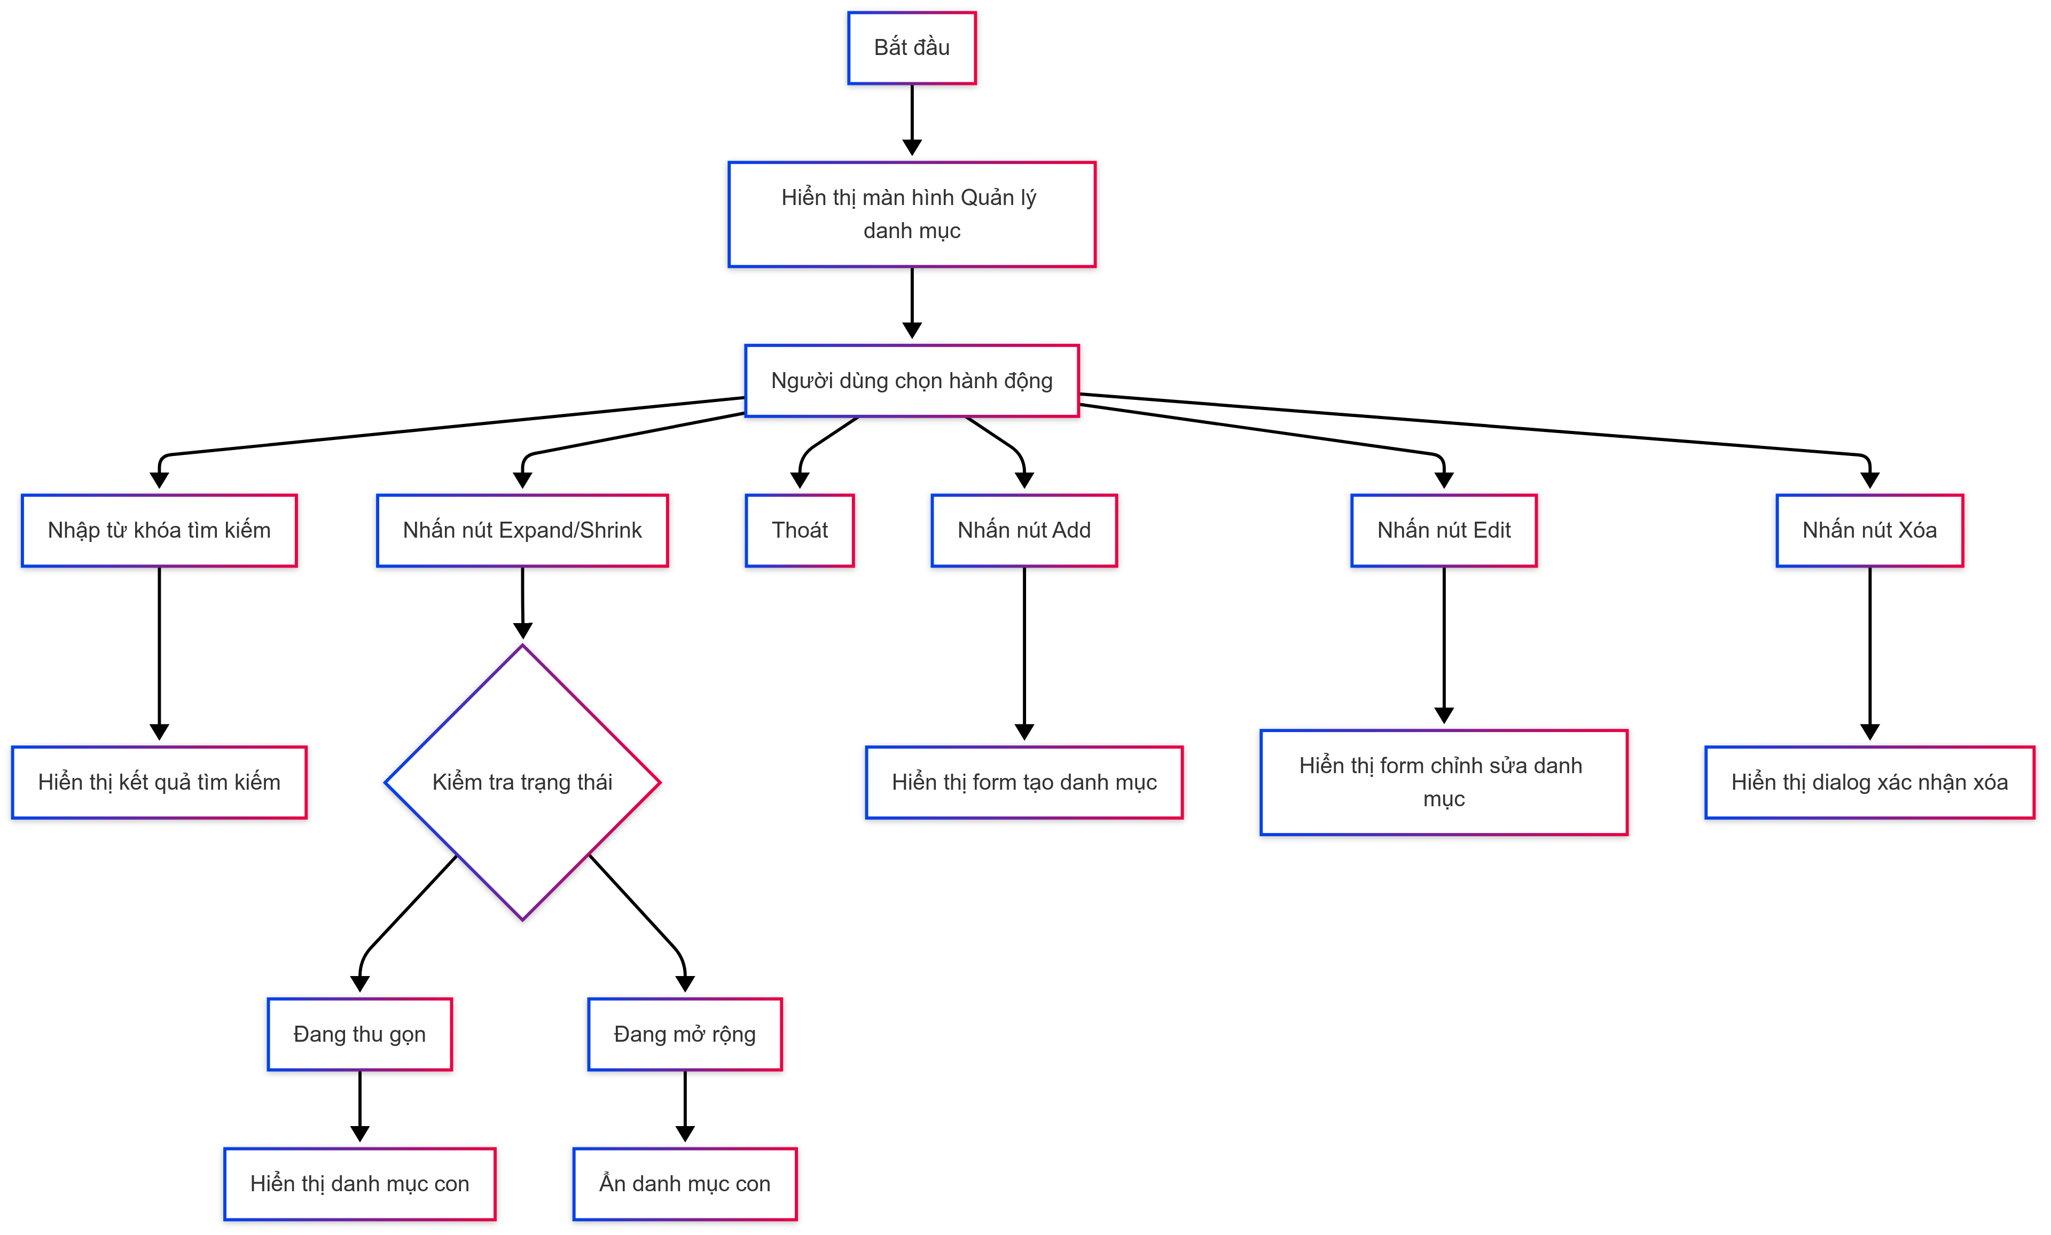

4. Sequence Diagram

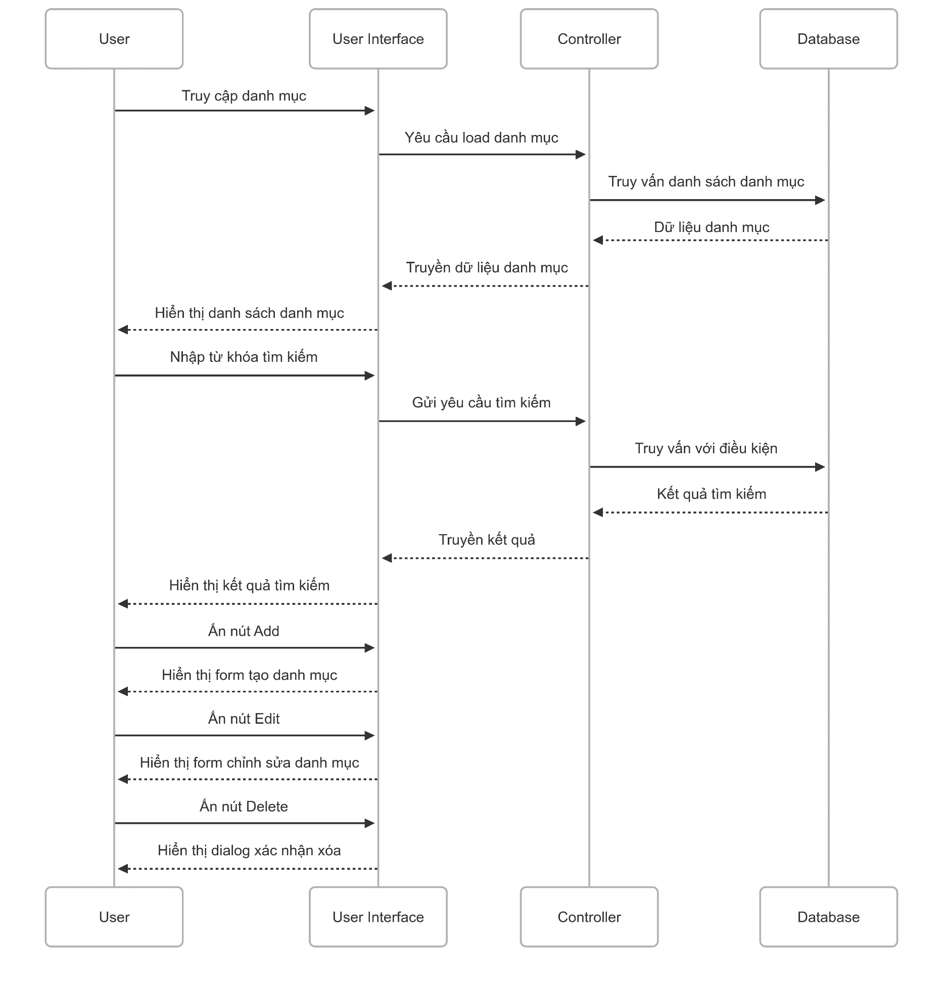

5. Main screen interaction

 |  | 1) | Khởi tạo màn hình chính - Admin click vào menu "Quản lý danh mục" - Hệ thống sẽ show ra screen "View List Category" - Load và hiển thị tất cả danh mục cha (Ăn uống, Đi lại, Mua sắm, Dịch vụ sinh hoạt) ở trạng thái thu gọn - Mỗi danh mục cha hiển thị: icon, tên danh mục, trạng thái "Chi tiêu", số lượng danh mục con, và các nút action

 |  | 2) | Tương tác tìm kiếm - User nhập keyword vào search bar (ví dụ: "ăn sáng") - Hệ thống tìm kiếm real-time trong cả danh mục cha và con - Hiển thị kết quả phù hợp, highlight từ khóa tìm kiếm - Nếu tìm thấy danh mục con, tự động expand danh mục cha chứa nó

 |  | 3) | Expand/Collapse danh mục - User click vào nút expand (mũi tên xuống) của danh mục cha - Hệ thống load danh mục con từ database - Hiển thị danh sách danh mục con bên dưới danh mục cha - Button chuyển thành collapse (mũi tên lên) - Khi collapse: ẩn tất cả danh mục con, chỉ hiển thị danh mục cha

 |  | 4) | Thao tác CRUD trên danh mục cha - **Thêm mới**: Click "Thêm danh mục mới" → Mở form tạo danh mục cha - **Edit**: Click icon edit → Mở form chỉnh sửa thông tin danh mục cha - **Delete**: Click icon delete → Hiện dialog xác nhận → Xóa danh mục và tất cả con của nó (không thể xóa danh mục mặc định của web)

 |  | 5) | Thao tác với danh mục con (khi đã expand) - Hiển thị danh sách con với icon riêng, tên, trạng thái, số giao dịch - **Thêm con**: Có thể có nút "Thêm danh mục con" trong section đã expand - **Edit con**: Click edit trên từng danh mục con - **Delete con**: Click delete trên từng danh mục con (không cho phép xóa danh mục con mặc định, xóa danh mục con không ảnh hưởng cha)

Create Category
User System |  |  |  | Process |  | Screen ID |  |  | Screen Name | Created By | Created Date | Approved Date
 |  |  |  | Screen Design |  | SCR_US_002 |  |  | Create Category | TNLinh | 24/05/2025 | 25/05/2025

1. Overview
 | Tại màn hình người dùng có thể tạo Category

2. Screen Design
 | 2.1. Screen Detail Image

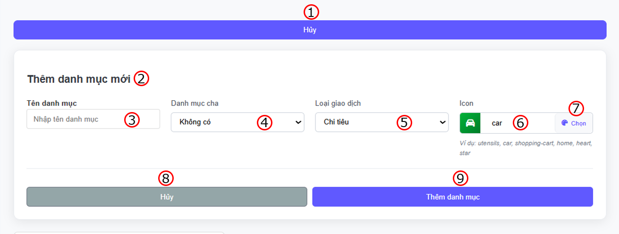

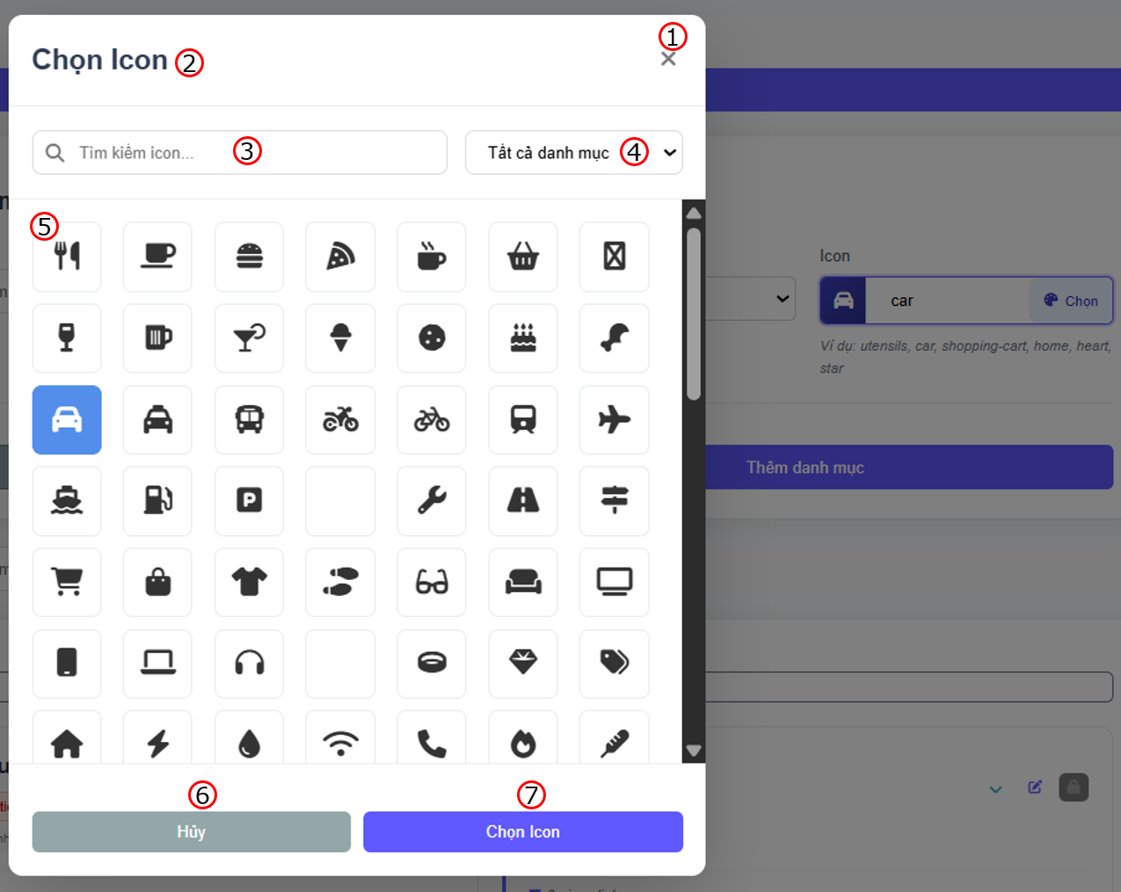

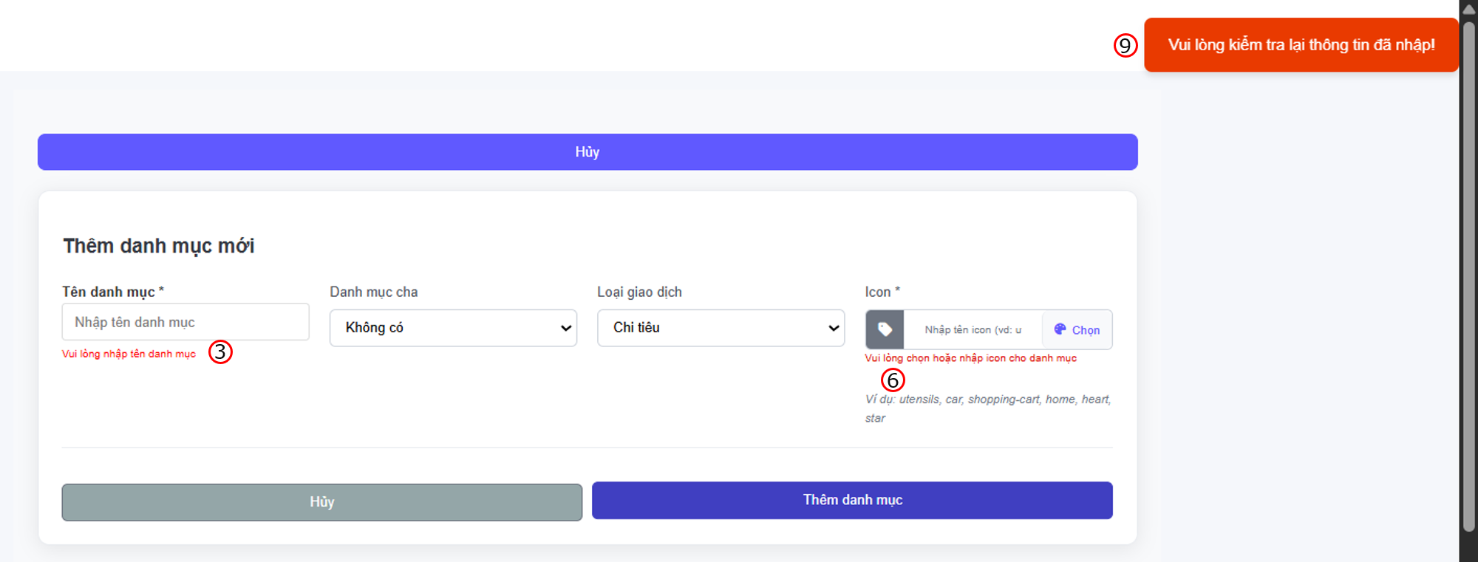

 |  | Screen item

 |  | Item | Display |  | Type |  | I/O | Operation
 |  | Form add category
 |  | (1) | Cancel button |  | Button |  | I | Đóng form tạo danh mục trở về màn hình hiển thị
 |  | (2) | Heading |  | Text |  | O | Đề mục form
 |  | (3) | Input category name |  | Input Text |  | I | form để người dùng nhập vào category name, nếu để trống khi submit sẽ báo lỗi
 |  | (4) | Category parent |  | Selection |  | I | Hiển thị list các danh mục cha nếu người dùng đang muốn tạo danh mục con thì chọn
 |  | (5) | Category type |  | Selection |  | I | Hiển thị kiểu category của danh mục là "Thu nhập" hay "Chi tiêu"
 |  | (6) | Input icon name |  | Input Text |  | I | form để người dùng nhập vào icon name, nếu để trống khi submit sẽ báo lỗi
 |  | (7) | Icon choose button |  | Button |  | I | Mở hộp chọn icon chi tiết hơn
 |  | (8) | Cancel button |  | Button |  | I | Hủy thao tác tạo danh mục mới và đóng form, về lại màn hình hiển thị
 |  | (9) | Add button |  | Button |  | I | Xác nhận thêm danh mục và đóng form, hiển thị thông báo đã tạo thành công và về lại màn hình hiển thị, ngược lại nếu để trống thì sẽ hiển thị thông báo lỗi
 |  | Icon picker
 |  | (1) | Cancel button |  | Button |  | I | Đóng dialog chọn icon
 |  | (2) | Heading |  | Text |  | O | Đề mục dialog
 |  | (3) | Search |  | Input text |  | I | Tìm kiếm icon theo tên
 |  | (4) | Choose Icon category button |  | Button |  | I | Chọn lĩnh vực icon
 |  | (5) | Icon image |  | Text |  | O | Hiển thị hình ảnh nội dung các icon để chọn thay vì nhập tên, khi về lại màn hình form tạo danh mục thì tên icon tự động được điền theo icon đã chọn
 |  | (6) | Cancel button |  | Button |  | I | Hủy thao tác chọn icon, đóng dialog, quay về màn hình hiển thị form tạo danh mục
 |  | (7) | Save button |  | Button |  | I | Chọn và lưu icon, đóng dialog, quay về màn hình hiển thị form tạo danh mục

3. Activity Diagram
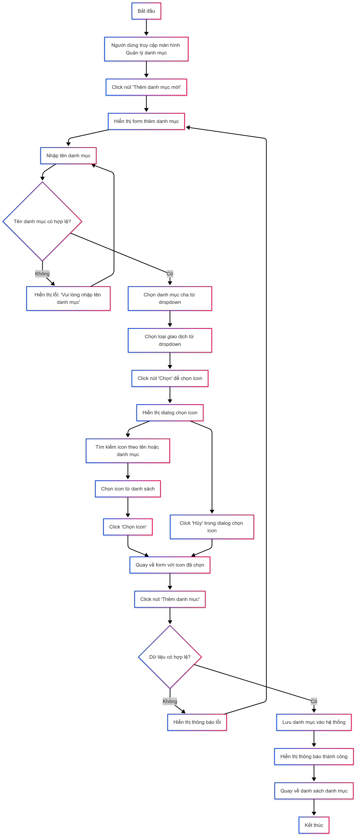

4. Sequence Diagram
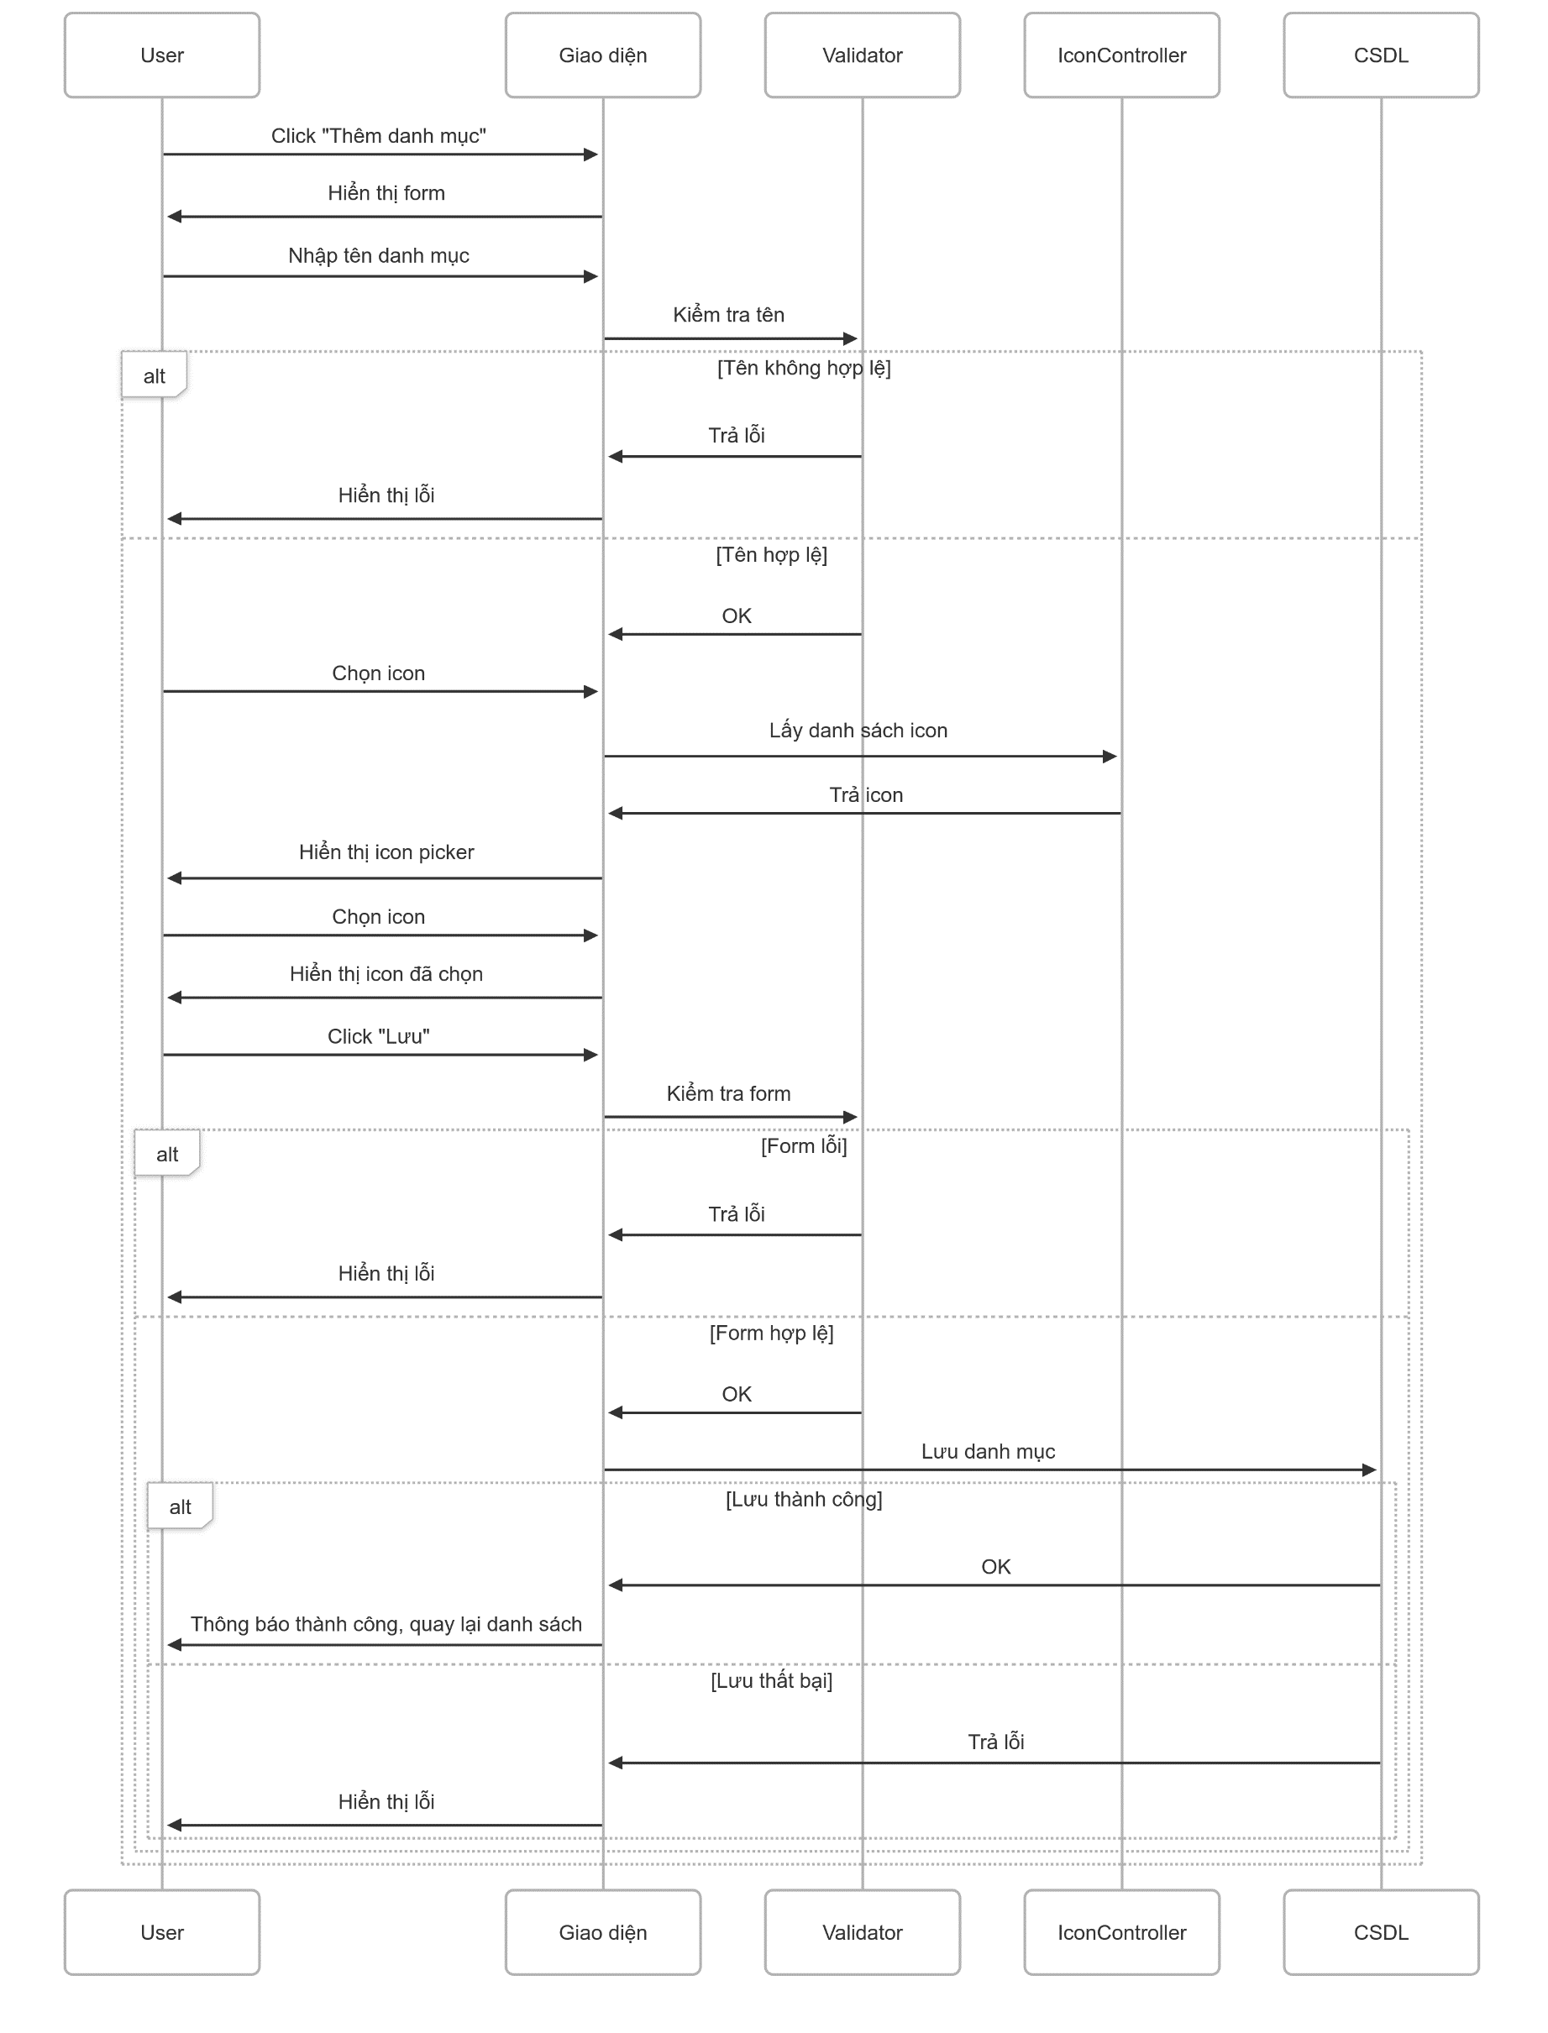

5. Main screen interaction

 |  | 1) | Truy cập màn hình quản lý danh mục: - Người dùng truy cập vào ứng dụng Expense Manager - Chọn menu "Quản lý danh mục" từ sidebar bên trái - Hệ thống hiển thị danh sách các danh mục hiện có - Hiển thị nút "Thêm danh mục mới" màu xanh dương

 |  | 2) | Khởi tạo form thêm danh mục: - Người dùng click vào nút "Thêm danh mục mới" - Hệ thống hiển thị form với các trường: + Tên danh mục: Ô input text trống với placeholder "Nhập tên danh mục" + Danh mục cha: Dropdown với giá trị mặc định "Không có" + Loại giao dịch: Dropdown với giá trị mặc định "Chi tiêu" + Icon: Hiển thị icon mặc định và nút "Chọn"

 |  | 3) | Nhập thông tin danh mục: 3.1 Nhập tên danh mục - Người dùng click vào ô "Tên danh mục" - Nhập tên cho danh mục mới - Nếu để trống và submit: Hiển thị lỗi "Vui lòng nhập tên danh mục" bằng chữ màu đỏ 3.2 Chọn danh mục cha - Click vào dropdown "Danh mục cha" - Hệ thống hiển thị danh sách các danh mục có sẵn - Người dùng chọn danh mục cha hoặc giữ "Không có" 3.3 Chọn loại giao dịch - Click vào dropdown "Loại giao dịch" - Hiển thị các tùy chọn: "Chi tiêu", "Thu nhập", v.v. - Người dùng chọn loại phù hợp

 |  | 4) | Chọn icon cho danh mục 4.1 Mở dialog chọn icon - Người dùng click nút "Chọn" bên cạnh icon - Hệ thống mở dialog "Chọn Icon" với: + Nút đóng (X) ở góc trên phải + Ô tìm kiếm "Tìm kiếm icon..." ở phía trên + Dropdown "Tất cả danh mục" để filter theo danh mục + Lưới các icon có sẵn (7 cột, nhiều hàng) 4.2 Tìm kiếm và lọc icon - Tìm kiếm theo tên: Nhập từ khóa vào ô tìm kiếm, hệ thống filter theo tên icon - Lọc theo danh mục: Chọn danh mục từ dropdown để hiển thị icon phù hợp - Icon được sắp xếp theo các danh mục: Ăn uống, Di chuyển, Mua sắm, Tiện ích, v.v. 4.3 Chọn icon - Người dùng click vào icon mong muốn (icon được highlight) - Click nút "Chọn Icon" màu xanh dương - Dialog đóng và icon được hiển thị trong form chính - Hoặc click "Hủy" để đóng dialog mà không chọn icon

 |  | 5) | Lưu danh mục 5.1 Submit form - Người dùng click nút "Thêm danh mục" màu xanh dương - Hệ thống kiểm tra validation toàn bộ form 5.2 Xử lý kết quả Trường hợp thành công: - Hiển thị thông báo "Vui lòng kiểm tra lại thông tin đã nhập!" (màu cam/đỏ) - Lưu danh mục vào database - Chuyển người dùng về danh sách danh mục - Danh mục mới xuất hiện trong danh sách Trường hợp lỗi: - Hiển thị thông báo lỗi cụ thể - Form vẫn giữ nguyên dữ liệu đã nhập - Người dùng có thể sửa và thử lại

 |  | 6) | Hủy thao tác: - Người dùng có thể click nút "Hủy" màu xám bất cứ lúc nào - Hệ thống đóng form và quay về danh sách danh mục - Dữ liệu đã nhập sẽ bị mất

Update Category
User System |  |  |  | Process |  | Screen ID |  |  | Screen Name | Created By | Created Date | Approved Date
 |  |  |  | Screen Design |  | SCR_US_004 |  |  | Update Category | TNLinh | 28/05/2025 | 29/05/2025

1. Overview
 | Tại màn hình người dùng có thể update Category

2. Screen Design
 | 2.1. Screen Detail Image
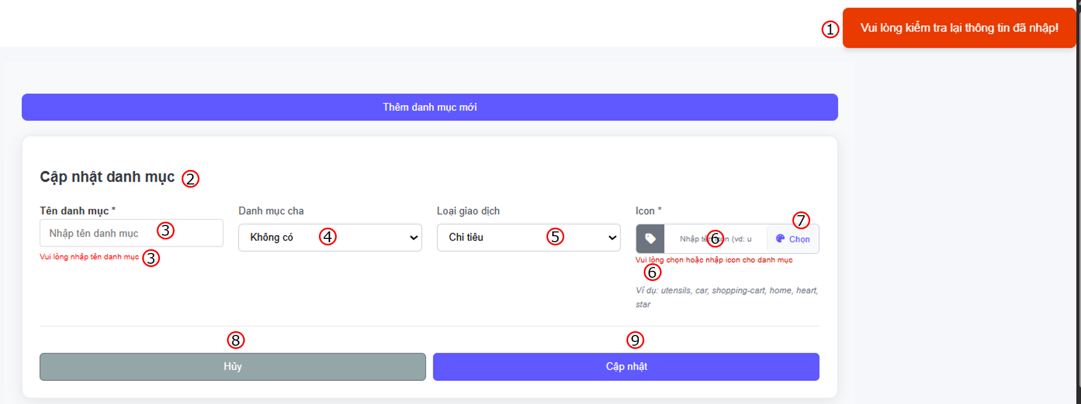

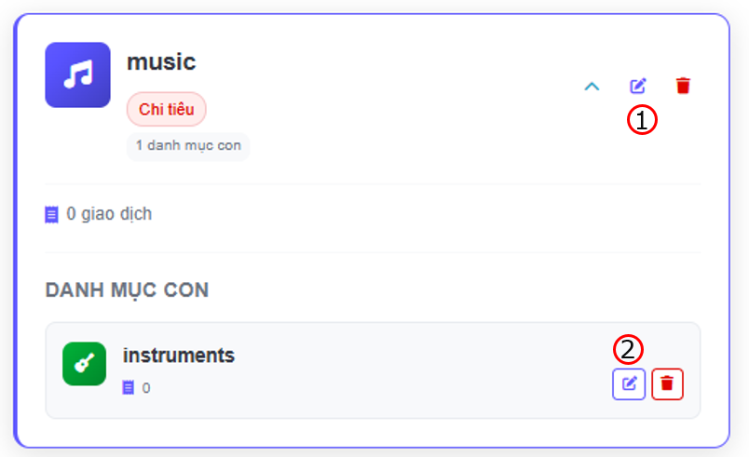

 |  | Screen item

 |  | Item | Display |  | Type |  | I/O | Operation
 |  | Category
 |  | (1) | Edit button for parent category |  | Button |  | I | Hiển thị form cập nhật danh mục
 |  | (2) | Edit button for child category
 |  | Update category form (for both parent and child category)
 |  | (1) | Notification message |  | Text |  | O | Hiển thị thông báo thành công khi update hoặc lỗi khi submit với input trống
 |  | (2) | Heading |  | Text |  | O | Đề mục form
 |  | (3) | Input category name |  | Input Text |  | I | form để người dùng nhập vào category name, nếu để trống khi submit sẽ báo lỗi
 |  | (4) | Category parent |  | Selection |  | I | Hiển thị list các danh mục cha nếu người dùng đang muốn tạo danh mục con thì chọn
 |  | (5) | Category type |  | Selection |  | I | Hiển thị kiểu category của danh mục là "Thu nhập" hay "Chi tiêu"
 |  | (6) | Input icon name |  | Input Text |  | I | form để người dùng nhập vào icon name, nếu để trống khi submit sẽ báo lỗi
 |  | (7) | Icon choose button |  | Button |  | I | Mở hộp chọn icon chi tiết hơn
 |  | (8) | Cancel button |  | Button |  | I | Hủy thao tác cập nhật danh mục mới và đóng form, về lại màn hình hiển thị
 |  | (9) | Add button |  | Button |  | I | Xác nhận chỉnh sửa danh mục và đóng form, về lại màn hình hiển thị

3. Activity Diagram
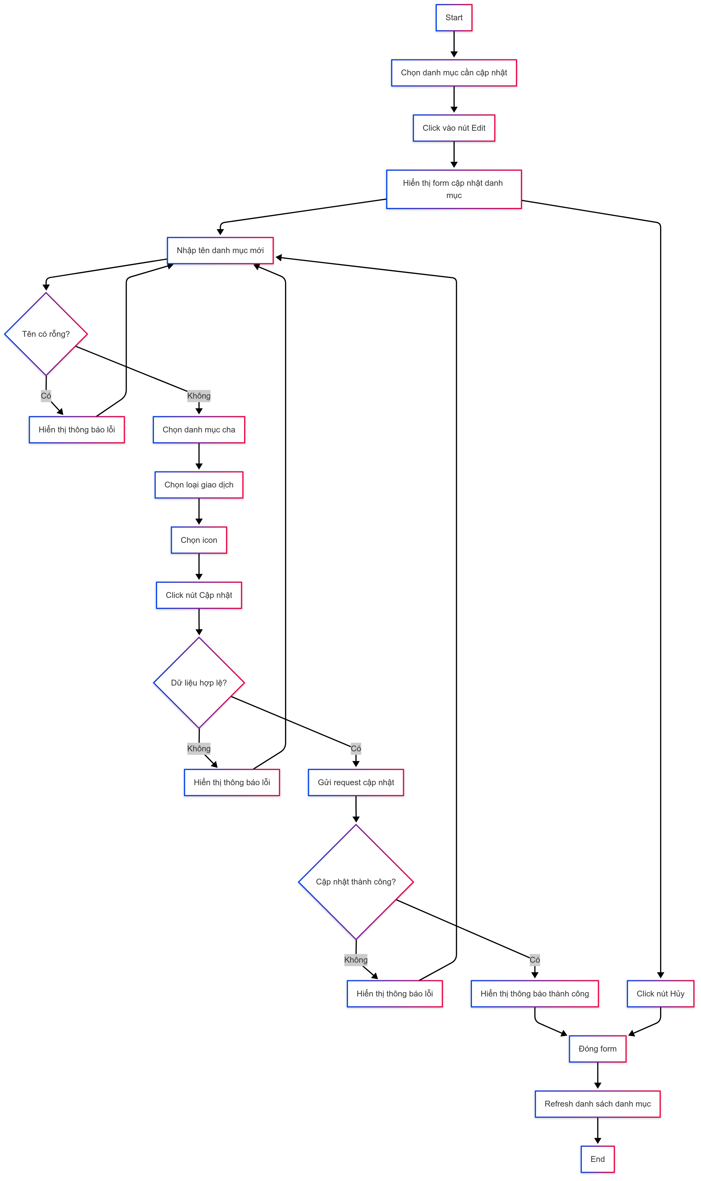

4. Sequence Diagram

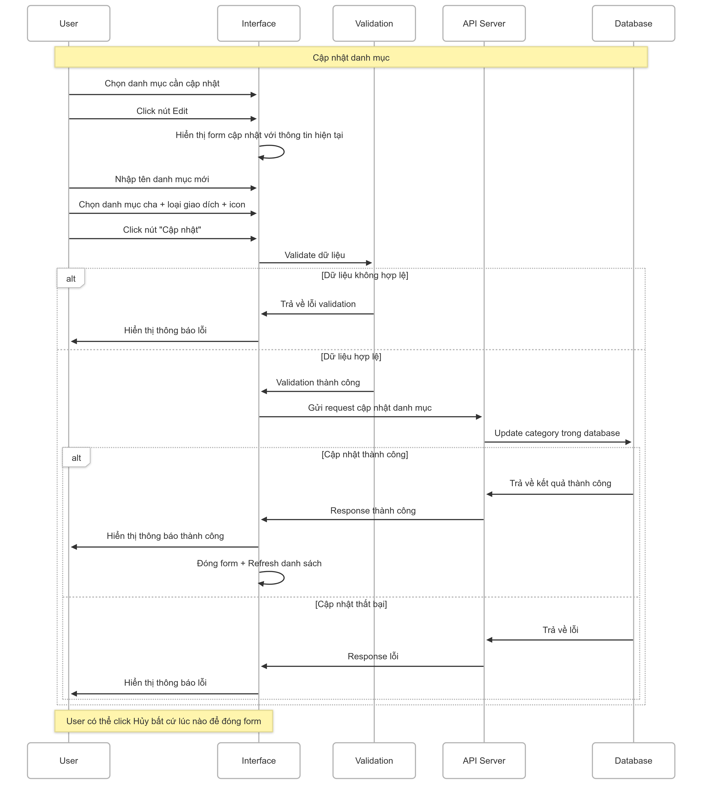

5. Main screen interaction

 |  | 1) | Truy cập chức năng cập nhật danh mục: - Người dùng truy cập vào ứng dụng Expense Manager - Chọn menu "Quản lý chi tiêu" từ sidebar - Hệ thống hiển thị danh sách các danh mục hiện có - Người dùng chọn danh mục cần chỉnh sửa từ danh sách - Click vào icon "edit"

 |  | 2) | Hiển thị form cập nhật danh mục: - Hệ thống chuyển đổi tiêu đề thành "Cập nhật danh mục" - Load và hiển thị dữ liệu hiện tại của danh mục được chọn: + Tên danh mục: Hiển thị tên hiện tại trong ô input + Danh mục cha: Hiển thị lựa chọn hiện tại trong dropdown + Loại giao dịch: Hiển thị loại hiện tại (ví dụ: "Chi tiêu") + Icon: Hiển thị icon hiện tại của danh mục

 |  | 3) | Chỉnh sửa thông tin danh mục 3.1 Cập nhật tên danh mục - Người dùng click vào ô "Tên danh mục" (đã có dữ liệu sẵn) - Chỉnh sửa tên danh mục theo nhu cầu 3.2 Thay đổi danh mục cha (tùy chọn) - Click vào dropdown "Danh mục cha" - Hệ thống hiển thị danh sách các danh mục có thể làm cha - Loại bỏ các danh mục con để tránh vòng lặp phụ thuộc - Người dùng chọn danh mục cha mới hoặc "Không có" 3.3 Thay đổi loại giao dịch (tùy chọn) - Click vào dropdown "Loại giao dịch" - Chọn giữa "Chi tiêu", "Thu nhập"

 |  | 4) | Thay đổi icon danh mục 4.1 Mở dialog chọn icon - Người dùng click nút "Chọn" bên cạnh icon hiện tại - Hệ thống mở dialog "Chọn Icon" - Icon hiện tại được highlight trong danh sách - Hiển thị thông báo "Vui lòng chọn hoặc nhập icon cho danh mục" 4.2 Chọn icon mới Người dùng có thể: - Tìm kiếm icon bằng từ khóa - Lọc theo danh mục icon - Browse qua các icon có sẵn - Click vào icon mới (khác với icon hiện tại) - Click "Chọn Icon" để xác nhận - Dialog đóng và icon mới được hiển thị trong form

 |  | 5) | Lưu thay đổi 5.1 Thực hiện cập nhật - Người dùng click nút "Cập nhật" màu xanh dương - Hệ thống thực hiện validation cuối cùng: - Kiểm tra tên danh mục không rỗng - Kiểm tra không tạo vòng lặp phụ thuộc với danh mục cha - Kiểm tra các ràng buộc khác 5.2 Xử lý kết quả cập nhật - Trường hợp thành công: + Hiển thị notification "Cập nhật danh mục thành công!" màu xanh lá + Lưu các thay đổi vào database + Tự động chuyển về danh sách danh mục + Danh mục đã cập nhật hiển thị với thông tin mới - Trường hợp có lỗi: + Hiển thị thông báo lỗi cụ thể (validation hoặc database) + Form vẫn giữ nguyên dữ liệu đã chỉnh sửa + Người dùng có thể tiếp tục sửa lỗi và thử lại
 |  | 6) | Hủy thao tác cập nhật - Người dùng click nút "Hủy" màu xám bất cứ lúc nào - Hệ thống hiển thị xác nhận hủy (nếu có thay đổi) - Nếu xác nhận: Quay về danh sách danh mục mà không lưu thay đổi - Dữ liệu gốc của danh mục được giữ nguyên

Delete Category
User System |  |  |  | Process |  | Screen ID |  |  | Screen Name | Created By | Created Date | Approved Date
 |  |  |  | Screen Design |  | SCR_US_003 |  |  | Delete Category | TNLinh | 26/05/2025 | 27/05/2025

1. Overview
 | Tại màn hình người dùng có thể Delete Transaction

2. Screen Design
 | 2.1. Screen Detail Image

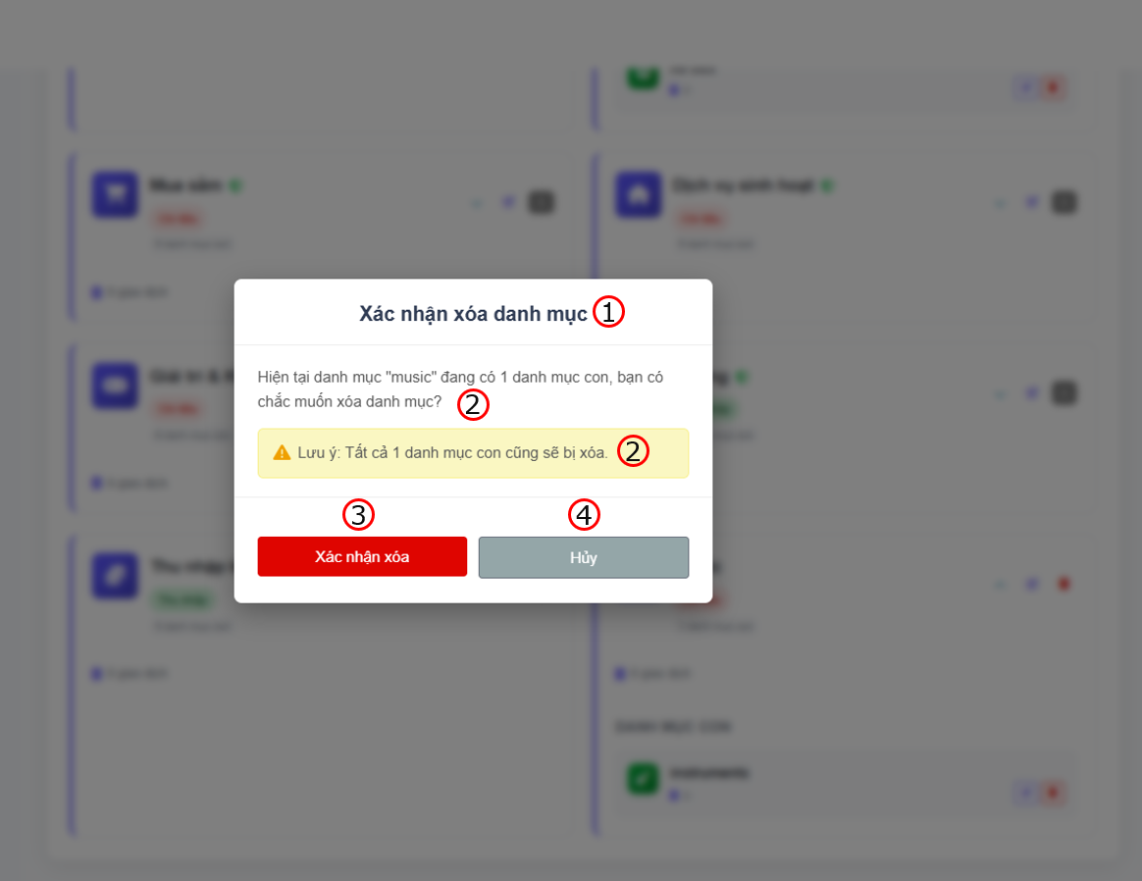
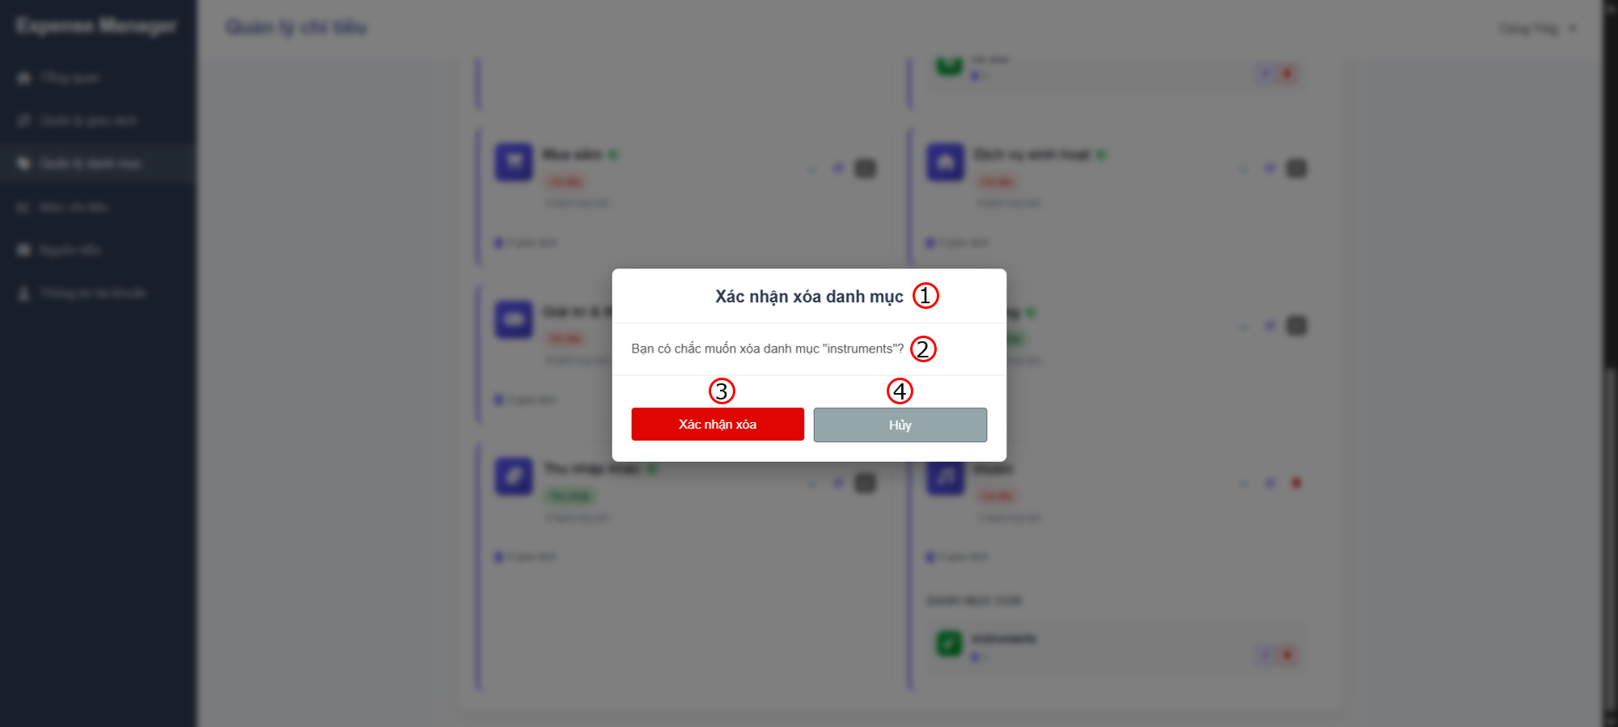

 |  |  |  |  |  |  |  |  |  |  |  |  | s

 |  | Screen item

 |  | Item | Display |  | Type |  | I/O | Operation
 |  | (1) | Delete Group |  | Label |  | O | Hiển thị ra tiêu đề của popup
 |  | (2) | Confirm Message |  | Label |  | O | Hiển thị ra nội dung xác nhận xóa
 |  | (3) | Button Delete |  | Button |  | I | Sau khi người dùng click vào nút này hệ thống sẽ gọi API tới backend để xóa data vào database nếu hợp lệ
 |  | (4) | Button Cancel |  | Button |  | I | Sau khi người dùng click vào nút này hệ thống sẽ tắt popup đi
 |  | After delete
 |  | (1) | Notification message |  | Text |  | O | Hiển thị thông báo xóa thành công

3. Activity Diagram

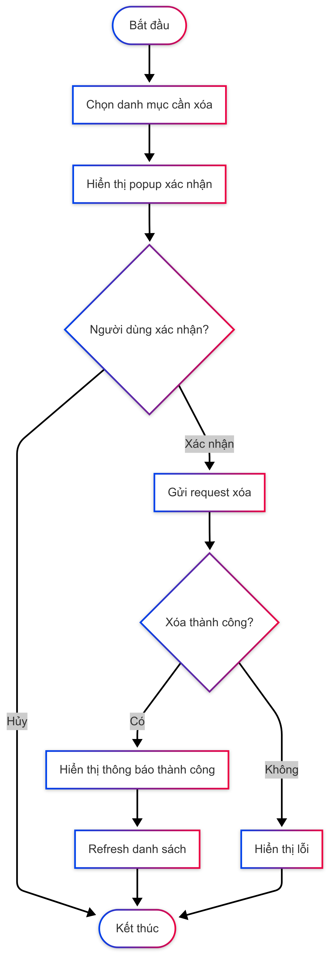

4. Sequence Diagram

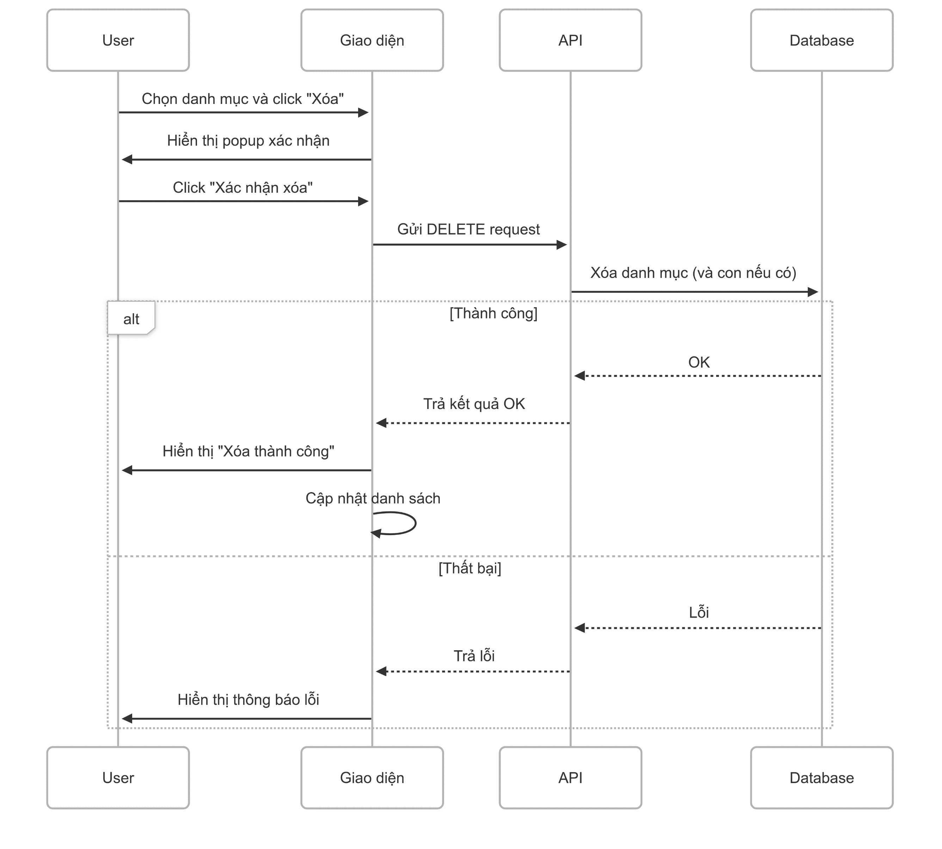

5. Main screen interaction

 |  | 1) | Chọn danh mục để xóa Người dùng nhấn vào nút Delete của danh mục cần xóa Hệ thống kiểm tra loại danh mục: - Danh mục cha có con: Hiển thị popup với cảnh báo màu vàng - Danh mục con: Hiển thị popup xác nhận thông thường

 |  | 2) | Xử lý kết quả Khi người dùng chọn "Xác nhận xóa": - Gửi request DELETE đến API - Hiển thị loading state Nhận kết quả: - Thành công: + Hiển thị thông báo xanh: "Xóa danh mục thành công!" + Đóng popup + Refresh danh sách danh mục

 |  | 3) | Sau khi xóa thành công - Danh sách danh mục được cập nhật tự động - Thông báo thành công hiển thị trong 3-5 giây - Nếu xóa danh mục cha, tất cả danh mục con cũng biến mất khỏi danh sách

